Duilib整体框架
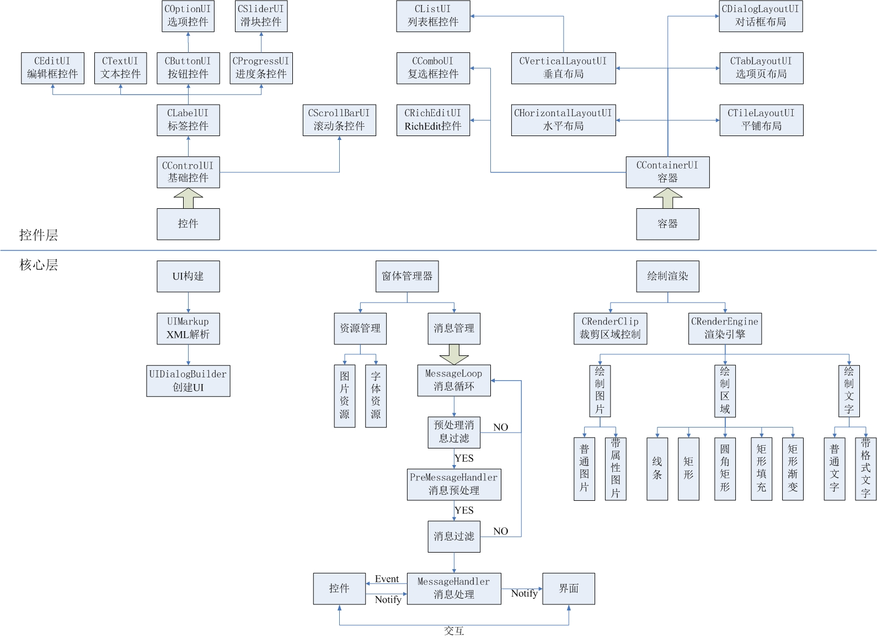
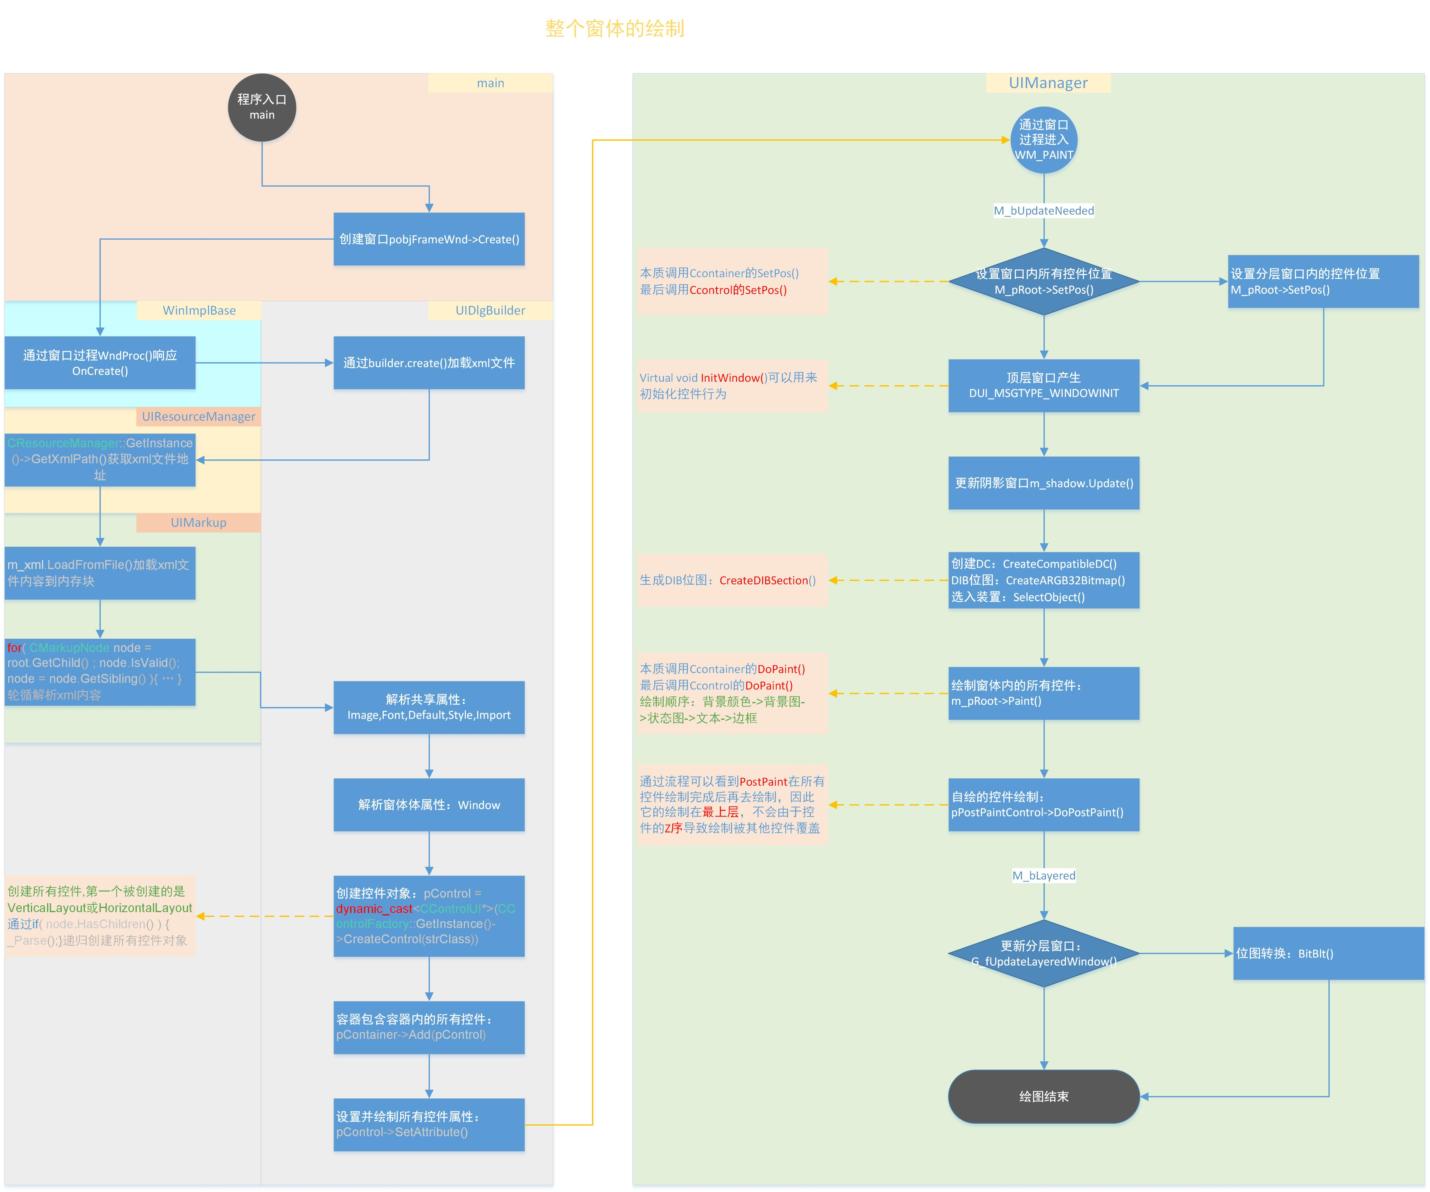
Duilib整体框架

Control
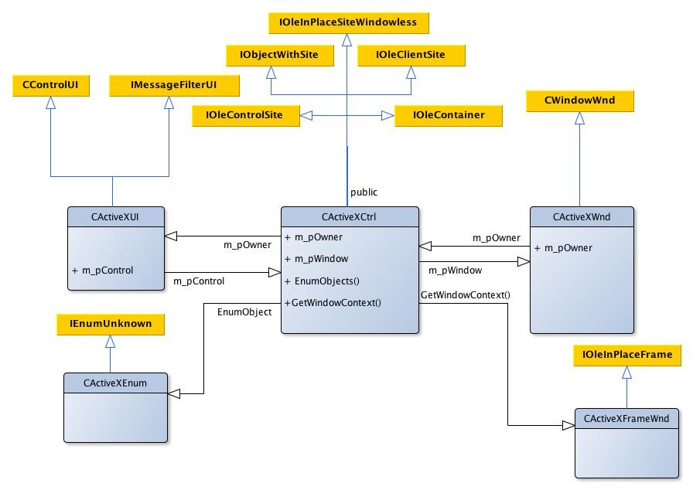
序号 | 文件 | 功能说明 | 功能添加 | Bug说明 | 修复状态
1 | UILabel.h/.cpp | 1.继承类：CControlUI 2.绘制解析： DoPaintText()：文本边距-->DrawText()或DrawHtmlText() 3.功能解析： (1)文本位置：textpadding,align,valign； (2)文本属性：endellipsis，wordbreak，noprefix， textcolor，disabledtextcolor； (3)控件自动获取宽/高：autocalcwidth，autocalcheight； (4)富文本：showhtml(文本格式请参见"属性列表")。 | \ | \ | \
2 | UIText.h/.cpp | 1.继承类：CLabelUI 消息响应：DUI_MSGTYPE_LINK 2.功能解析：细化超级链--允许添加的最大超级链数：MAX_LINK 鼠标放在超级链上会变化，点击后发出DUI_MSGTYPE_LINK 消息，用户可以响应此消息，并对相应的超级链进行响应。 | \ | \ | \
3 | UIRollText.h/.cpp | 1.继承类：CTextUI 消息响应：DUI_MSGTYPE_TEXTROLLEND 2.功能解析：功能开发不完全，且需要容器配合. | 1.添加xml配置项：roll,direction,timespan, timeendspan； 2.使用容器来确定控件的宽，高；否则，文本穿透； 3.timeendspan配置多久结束滚动效果，此时产生一个 DUI_MSGTYPE_TEXTROLLEND消息，由用户决定是否 结束滚动效果EndRoll()； | \ | \
4 | UIRing.h/.cpp | 1.继承类：CLabelUI 2.功能解析：本质是重构PaintBkImage()这个函数，使用GDI+和定时器 达到图片旋转的效果； 3.需要配合特定的图片才能有这个效果，不具备通用性。 | 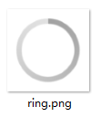 | \ | \
5 | UIIPAddress.h/.cpp | 1.CIPAddressWnd---------------继承类：CWindowWnd 2.功能解析：提供给用户输入的窗口，当用户输入完毕，移除焦点时，将 数据传回给CIPAddressUI类显示； 3.说明：窗口属性设置相对简陋，不适合来做IP输入，建议弃用； | \ | \ | \
 |  | 1.CIPAddressUI----------------继承类：CLabelUI 2.功能解析：用来显示用户输入的IP信息，获取来自CIPAddressWnd窗口 3.说明：实现方式：当控件获取焦点时，创建输入窗口，供用户输入IP 信息；当控件移除焦点时，保存输入信息，移除输入窗口，控件显示 输入信息。
6 | UIIPAddressEx.h/.cpp | 1.继承类：CEditUI 2.功能解析：(1)使用用CEditUI,一个窗口供用户输入IP，一个窗口显示 IP值； (2)先绘制4个点，再根据4个点的区域分别绘制IP值； 3.功能实现：(1)自动TAB，当一个点区域值输入完毕，自动进入下一个 区域； (2)选中一个区域，通过"滑轮"可以改变IP值；通过"back" 或"Del"键消除IP值；通过"↑"和"↓"改变IP值大小，"→ 或"←"来切换区域； 4.说明：扩展的IPAddress对IP的实现更全面，也更符合用户体现。 | \ | \ | \
7 | CEditUI.h/.cpp | 1.CEditWnd--------------继承类：CWindowWnd 2.功能解析：提供给用户输入的窗口，当点击控件时，创建这个窗口，用户输入完毕，移除焦点时，销毁输入窗口，将数据传给CEditUI窗口显示； 3.说明：功能相对齐全，但不支持多行 | \ | \ | \
 |  | 1.CEditUI---------------继承类：CLabelUI 2.功能解析：显示由CEditWnd窗口输入的数据，基本功能实现都在 CEditWnd里。 3.说明：CEdit控件可满足大部分的需求，除是不支持多行，且对分层 窗口的支持不是很理想，CRichEdit可以很好解决此类问题。
8 | CRichEditUI.h/.cpp | 1.CTxtWinHost--------------继承类：CWindowWnd 2.功能解析：提供给用户输入的窗口，当点击控件时，创建这个窗口，用户输入完毕，移除焦点时，销毁输入窗口，将数据传给CRichEditUI窗口显示； 3.说明：功能实现比较齐全，而且有很多功能都没有在SetAttribute() 里实现，用户可以根据需求，自行进行扩展； | 1.添加passwordchar功能； 2.实现简单的"酷我搜索"栏。 | 1.设置字体无效----处理：在Doinit里添加 if (-1 != m_iFont) SetFont(m_iFont)； 2.在RichEdit中进行drop测试时，出现中文 乱码的情况，拖放的txt文档进行测试，将 text文档另存为，选择ASCII保存即可。 | √
9 |  | 1.CRichEditUI----------继承类：CContainerUI,IMessageFilterUI 2.功能解析：显示由CEditWnd窗口输入的数据，基本功能实现都在 CEditWnd里。 3.说明：(1)autovscroll或autohscroll：就是输入文字自动滚动(当 宽度或者高度不够的时候)； (2)passwordchar：添加passwordchar，使用密码时，由用户 自定义密码字符； (3)修正设置字体无效的BUG； (4)将公有继承的CContainer，修正为CHorizontalLayoutUI 可以简单进行控件嵌套。
10 | CDateTimeUI.h/.cpp | 1.CDateTimeWnd--------------继承类：CWindowWnd 2.功能解析：提供给用户选择日期的窗口，使用组合窗口的控件基本都 使用了windows提供的CommCtrl.h的原生控件； 3.时间控件需要使用的信息相对较少，暂时可以满足当前需求。 | \ | \ | \
 |  | 1.CDateTimeUI---------------继承类：CLabelUI 2.功能解析：显示由CDateTimeWnd窗口输入的数据。
11 | CHotKeyUI.h/.cpp | 1.CHotKeyWnd----------------继承类：CWindowWnd 2.功能解析：HKM_SETHOTKEY==设置系统热键，HKM_GETHOTKEY==获取系 统热键，HKM_SETRULES==设置无效热键，暂时没用； 3.说明：该窗口主要用来提供给用户输入系统热键，然后再将系统热键转 给CHotKeyUI控件，具体事件由CHotKeyUI来实现。 | 1.添加系统热键的注册及热键响应测试； | 1.无热键响应功能； | √
12 |  | 1.CHotKeyUI-----------------继承类：CLabelUI 2.消息路由：产生系统消息WM_HOTKEY，由HandMessager()拦截，且不 管焦点在不在本程序内，都可以响应。 3.功能修正：(1)注册系统按键RegisterHotKey()； (2)将热键的shift,alt转换成传统键的shift,alt； (3)注销系统热键UnRegisterHotKey().
13 | CProgressUI.h/.cpp | 1.CProgressUI----------------继承类：CLabelUI 2.功能解析：(1)组成部分：bkcolor + forecolor(或foreimage)； (2)类型：横向hor，纵向ver，环形circle； 值：min,max,value(当前值)； 文本：显示进度的文本showtext； 贴图：图片缩放在前景图上isstretchfore； 3.说明：(1)添加文本显示：showtext--原开发不完全； (2)添加环形进度条：circle, circlewidth； (3)该控件的核心接口：SetValue()需要配合外部接口行为进行 设置，eg，定时器，滑块等。 | (1)添加文本显示：showtext--原开发不完全； (2)添加环形进度条：circle, circlewidth； | \ | \
14 | CSliderUI.h/.cpp | 1.CSliderUI------------------继承类：CProgressUI 2.消息响应：DUI_MSGTYPE_VALUECHANGED DUI_MSGTYPE_VALUECHANGED_MOVE 3.功能解析：(1)原理：bkimage + foreimage(滑块)； (2)SetValue()两种方式： ①鼠标弹起----发送消息让用户改变其值； ②鼠标按住移动----边移动边发送消息让用户改变其值 ③鼠标滚轮移动----边移动边发送消息让用户改变其值 4.说明：(1)滑块控件可以配合进度条使用； (2)sendmove--边移动边发送消息功能开发不完全，已处理。 | \ | 1.sendmove功能开发不完全 | √
15 | CAnimationUI.h/.cpp | 1.严格来说，不算一个控件，只是辅助控件的效果实现接口； 2.原理：利用定时器，显示动画图片里的每一帧图片； 3.留给用户实现接口：OnAnimationStart(),OnAnimationStep(), OnAnimationStop() | \ | \ | \
16 | CButtonUI.h/.cpp | 1.继承类：CLabelUI 2.消息响应：DUI_MSGTYPE_CLICK--点击 DUI_MSGTYPE_MENU--菜单 3.功能解析：(1)通过设置图片状态刷新来获取不同动作下的按钮图片； (2)状态图：normalimage,hotimage,pushedimage, disabledimage； (3)背景色：bkcolor,hotbkcolor,pushedbkcolor, disabledbkcolor； 4.说明：stateimage=close.png statecount=4 5.TableLayout绑定：bindtablayoutname--TableLayout名 bindtabindex--Page页序号 | 1.TableLayout绑定功能没有举例说明； 2.右键菜单需要在xml文档里设置"menu"属性。 | \ | \
17 | CFadeButtonUI.h/.cpp | 1.继承类：CButtonUI,CAnimationUI 2.功能说明：原理--通过两个定时器，一个鼠标进入，一个鼠标离开，再 改变图片的fade(透明度)来实现动画效果，且不循环； 3.说明：按钮还是使用fadebutton，有动画感觉更好看点。 | \ | \ | \
18 | CColorPaletteUI.h/.cpp | 1.继承类：CControlUI 2.消息响应：DUI_MSGTYPE_COLORCHANGED 3.功能解析：这里没有使用window32原生的调色盘，完全自绘出来，三 部分组成：混色盘，单色盘，两个拾色器； 4.说明：关于颜色具体怎么转换，怎么生成，没有仔细看，有兴趣或有需 求的时候再去看细节。 | 1.先设置整个控件的高和宽，混色盘palletheightd在 控件top,单色盘barheight在控件bottom，两个拾色 器thumbimage分别在两个盘子上。 | \ | \
19 | COptionUI.h/.cpp | 1.继承类：CButtonUI 2.消息响应：DUI_MSGTYPE_SELECTCHANGED 3.功能解析：在Button的基础上增加了组"Group"和"selected"功能： 在CPaintManager中AddOptionGroup和GetOptionGroup； 4.说明：Option主要是配合TabLayout使用，当selected某个Option后 发送DUI_MSGTYPE_SELECTCHANGED消息，再在Notify里获取 TabLayout控件，再selectitem显示select的部分. | \ | 1.在xml里设置selected时会同步发送 DUI_MSGTYPE_SELECTCHANGED消息，此时在 加载xml，m_pRoot还没获取值，报错！ 修正：将SendNotify改为异步。 | √
20 | CCheckBoxUI.h/.cpp | 1.继承类：COptionUI 2.消息响应：DUI_MSGTYPE_SELECTCHANGED DUI_MSGTYPE_CHECKCLICK 3.功能解析：(1)复选框：不用添加组group，但需要添加 EnableAutoCheck功能，选中后发送消息让用户处理； (2)单选框：添加组group，不需要添加EnableAutoCheck 功能，选中发送消息让用户处理 | 1.EnableAutoCheck:eg，复选框，点击一下就是选中 再点击一下，就取消选中。 | \ | \
21 | CComboUI.h/.cpp | 1.CComboWnd---------继承类：CWindowWnd，INotifyUI 2.功能解析：(1)将Combo分解成两部分，CComboWnd负责下拉弹出窗口， 并在窗口上加入VerticalLayout布局； (2)在CComboUI里可以确定的是VerticalLayout里的元 素是List元素，即：ListLabelElement, ListTextElement,ListContainerElement其中 ListContainerElement又可以加入Duilib的控件； 3.说明：原作者想法是弹出窗口继承主窗口的阴影窗口效果，测试该效果 不显示。具体原因暂时认定为覆盖。 | 1.DUI_MSGTYPE_PREDROPDOWN,DUI_MSGTYPE_DROPDOWN 下拉窗口激活时就会响应； 2.DUI_MSGTYPE_ITEMSELECT选择ITEM时响应。 | \ | \
 |  | 1.CComboUI-----------继承类：CContainer,IListOwerUI 2.消息响应：DUI_MSGTYPE_PREDROPDOWN DUI_MSGTYPE_DROPDOWN DUI_MSGTYPE_ITEMSELECT 3.功能解析：(1)将Combo分解成两部分，ComboUI负责文本显示； (2)可以对比下CLabelUI,ComboUI基本绘制与部分功能与其 一致，特别是绘制部分； (3)功能部分和COption比较像，主要是为CComboWnd服务。
22 | CComboBoxUI.h/.cpp | 1.继承类：CComboUI 2.功能解析：在CComboUI基础上多了一个arrowimage功能，即状态分图 3.说明：这里的PaintStateImage在绘制状态分图时与之前的代码实现 有一点点不同，只是编码思路上不同。 | 1.DropBox设置实际上是设置"VerticalLayout"属性 | \ | \
23 | CListUI.h/.cpp | 1.IListCallbackUI：回调，留给用户实现 2.接口： (1)GetItemText(CControlUI* pList, int iItem, int iSubItem)： pList--CListTextElementUI iItem--行 iSubItem--列 (2)GetItemTextColor(CControlUI* pList,int iItem,int iSubItem, int iState)： pList--CListTextElementUI iItem--行 iSubItem--列 3.说明：可以修改某个单元格或某一行或某一列或全部文本或文本色。 | List管理的信息及功能相对多一些，这里将从功能方面 进行说明： 新增功能： 1.shift+鼠标左键：实现多选； 2.鼠标左键按住拖动实现框选； 3.发送DUI_MSGTYPE_ITEMCLICK和 DUI_MSGTYPE_ITEMACTIVATE消息时，加入"行"和 "列"参数。 4.设置单元格式底色。 实现功能： 1.基本的表生成：表头由xml定制,表body手动写入； 2.List显示：List支持滚动条； 3.单击单元格式改变文本色； 4.双击单元格式改变单元格背景色； 5.点击表头实现SortItem排序功能； 6.实现两个回调函数：可以设置单元格文本和文本色； 7.组合实现：列排序时表序号不变。 待实现功能： 1.使用虚拟列表加载海量数据； | \ | \
 |  | 1.IListOwnerUI：选择管理--单选，多选，取消； 2.特殊接口：GetListInfo()----单元格属性，由用户在XML定制，没有 定义，则使用程序默认配置。
 |  | 1.IListUI------继承类：IListOwnerUI 2.说明：用来管理表头和表body。
 |  | 1.IListItemUI：单元格设置接口
 |  | 1.CListUI-----继承类：CVerticalLayoutUI，IListUI 2.功能解析：(1)这里将List分成两部分：表头和表body-------表头负责表头和表头单元格的布局，表头单元格的属性由CListHeaderItemUI设置；(2)表body则负责单元格的布局和单元格属性GetListInfo()设置； (3)功能说明移至右边部分进行说明。
 |  | 1.CListBodyUI----继承类：CVerticalLayoutUI 2.功能解析：(1)负责单元格的布局，配合CListUI； (2）实现列单元格的比对，比对函数留给用户实现；
 |  | 1.CListHeaderUI----继承类：CHorizontalLayoutUI 2.功能解析：scaleheader百分比设置表头宽度：配合CListHeaderItem 里的scale使用。假设表头宽度100%，设置每一个表头单元格的百分比 所有的表头单元格百分比宽度相加等于100%，如果有滚动条设置需要 超过100%。
 |  | 1.CListHeaderItemUI----继承类：CContainerUI 2.消息响应：DUI_MSGTYPE_HEADERCLICK 3.功能解析：(1)dragable表头可以拖动； (2)其他属性与CLableUI差不多。
 |  | 1.CListElementUI----继承类：CControlUI， IListItemUI 2.消息响应：DUI_MSGTYPE_ITEMACTIVATE 3.功能解析：(1)GetIndex()：获取行 HitTestColum(POINT ptMouse) :获取列
 |  | 1.CListLabelElementUI----继承类：CListElementUI 2.消息响应：DUI_MSGTYPE_ITEMCLICK 3.功能解析：主要负责文本的绘制
 |  | 1.CListTextElementUI----继承类：CListLabelElementUI 2.功能解析：设置文本，文本色，单元格色
 |  | 1.CListContainerElementUI-----继承类：CHorizontalLyoutUI, IListItemUI 2.消息响应：DUI_MSGTYPE_ITEMCLICK DUI_MSGTYPE_ITEMACTIVATE DUI_MSGTYPE_ITEMRCLICK右键 3.功能解析：(1)继承HorizontalLayout，每个List元素都可以是组合 控件，任意布局； (2)可以直接在xml里写list元素表：include source=".xml".
24 | ClistExUI.h/.cpp | 1.IListComboCallbackUI 2.功能解析：回调留给用户，用来加载Combo的DropBox元素； | 1.使用ListEx时需要初始化Dui消息:InitListCtrl()； 2.使用CheckBox里，在ListContainerHeaderItemUI里 设置CheckBox状态图，在ListTextExElementUI里也 要设置CheckBox状态图； 3.使用两个回调设置单元格文本和文本色；使用 SetColumItemColor()设置单元格背景色。 4.CListEx对Combo支持不是很好。 | 1.Combo应该使用绝对位置贴在元素上，而相对位置则显示在List最下面； | \
 |  | 1.CListExUI----继承类：CListUI,INotifyUI 2.功能解析：1.相对List，主要实现list元素支持Edit,Combo, CheckBox控件。
 |  | 1.CListContainerHeaderItemUI----继承类:CHorizontalLayoutUI 2.功能解析：1.在xml里设置列项支持Edit,Combo,CheckBox；
 |  | 1.CListTextExElementUI----继承类：CListLabelElementUI 2.功能解析：1.支持Edit,Combo,CheckBox控件；
25 | CTreeViewUI.h/.cpp | 1.CTreeNodeUI----继承类：CListContainerElementUI 2.消息响应：DUI_MSGTYPE_ITEMCLICK 3.功能解析：(1)组成部分：Horiz布局-->DotteLine-->Folder--> Checkbox-->Option---->用户添加控件； (2)原理：兄弟节点由TreeView管理，子节点由TreeNode 管理,子节点遍历采用递归实现； | 1.添加"itemIndent"子节点的缩进距离，用户可以根据 需求设置缩进距离； | 1.CalLocation计算时,xml文件还没解析， 导致三级以后的子节点都和二级的子节点 保持同样的缩进，且缩进宽度不可控； | √
 |  | 1.CTreeViewUI----继承类：CListUI,INotifyUI 2.功能解析：(1)配合TreeNode类添加兄弟节点和子节点； 3.说明：TreeView功能其实就是List扩展，TreeNode本质是List的单元 格，这样再看TreeView简单的多。
26 | CMenuUI.h/.cpp | 1.MenuObserverImpl----继承类：MenuMenuObserverImplBase 2.功能解析：整个菜单(包含所有子菜单)只有一个观察者： static--s_context_menu_observer | 1.对于观察者模式不是很熟悉的，可以查询相关资料。简 单来说：观察者广播Broadcast一个消息给所有观察对 象，每个观察对象通过Receive作出不同的反应； 2.Menu属性在xml里必须是根节点，其实Default属性必 须要shared="true"才能共享给子菜单； 3.特别说明，在应用程序的析构函数里 CMenuWnd::DestroyMenu()； | \ | \
 |  | 1.MenuReceiverImpl----继承类：MenuMenuReceiverImplBase 2.功能解析：每个菜单(主菜单或子菜单)都拥有一个窗口,每个窗口都是 一个观察对象(Receiver)； 3.Receive实现:wParam:1----关闭所有菜单(包含主菜单)； wParam:2----关闭所有子菜单(不包含主菜单)
 |  | 1.CMenuUI----继承类：CListUI 2.功能解析：布局和管理菜单窗口和菜单元素；
 |  | 1.CMenuWnd----继承类：CWindowWnd,MenuReceiverImpl，INotifyUI IDialogBuilderCallback 2.功能解析：创建主菜单窗口和子菜单窗口；
 |  | 1.CMenuElementUI----继承类：CListContainerElementUI 2.消息响应：WM_MENUCLICK(自定义窗口消息) 3.功能解析：每个菜单元素都可以拥有一个子菜单，消息响应直接与对应 的菜单元素相关联。
27 | CGifAnimUI.h/.cpp | 1.CGifAnimUI----继承类：CControlUI 2.功能解析：(1)利用windows的API获取gif图片属性，再通过gdi+和定 时器绘制和播放每一帧图片； (2)给gif添加PlayGif,PauseGif,StopGif接口，提升接口 属性，eg,当控件不可见时，stopGif；当用户需暂时不 播放gif时，PauseGif； | 1.对比官网原始的gif加载，该程序由Redrain进行过优 化将GDI+的初始化放到CPaintManager,避免重复影响 性能，基本开发和显示已经完全够用了； | 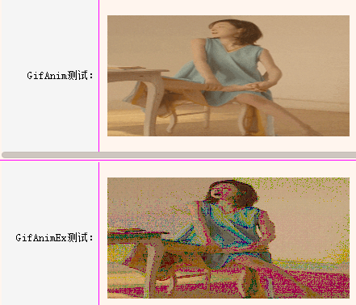 1.测试发现使用GGifAnimExUI会使程序开启速度变慢； 2.如果图片量不是特别大时，两者对cpu的占用率基本持平； 3.使用CGifAnimExUI竟然存在部分图片失真(理论上效果应该更好的)
28 | GGifAnimExUI.h/.cpp | 1.CGifAnimExUI----继承类：CLabelUI 2.结构体：struct CGifAnimExUI::Imp-----加载gif 3.功能解析：进行扩展原因：gdi+对程序性能的影响，特别是多gdi+的 绘制，对CPU利用率会很高！而扩展使用Ximage代替gdi+ 可以提升程序性能。 | 1.在StdAfx.h里打开：#define USE_XIMAGE_EFFECT；
29 | CActiveXUI.h/.cpp | 1.CActiveXUI-----继承类：CControlUI, IMessageFilterUI 2.消息响应：DUI_MSGTYPE_SHOWACTIVEX 3.功能解析:COM组件的主要绘制是在CAvtiveXCtrl类中，总体的执行流程为：com调用载体的IOleClientSite::QueryInterface，申请IOleInPlaceSite。在对象确定了载体是否具有定位能力之后，询问载体是否可以立即通过调用IOleInPlaceSite::CanInPlaceActivate定位激活该对象。在对象确定它可以进行定位激活之后，它通过调用IOleInPlaceSite::OnInPlaceActivate把自己的意图告诉载体。然后通过调用IOleInPlaceSite::GetWindowContext，它得到指向其它两个载体接口----IOleInPlaceUIWindow(面向文档的)和IOleInPlaceFrame的指针，以及其他必要的信息（比如绘制的位置）。----Redrain OLE2执行流程 | 1.根据Redrain修正，添加flash透明背景； 2.对COM编程不是很熟悉，可以看看《COM技术内幕》； 3.ActiveX类结构如下图：鼠标拖下去 | \ | \
30 | CFlashUI.h/.cpp | 1.CFlashUI----继承类：CActiveXUI，_IShockwaveFlashEvents ITranslateAccelerator 2.功能解析：大部分功能在CActiveUI里已经实现了，有一部分需要用户 继承CFlashEventHandler类去实现接口，调用InVoke()； | 1.用户实现接口：继承CFlashEventHandler实现接口； | \ | \
31 | CWebBrowserUI.h/.cpp | 1.CWebBrowserUI----继承类：CActiveXUI,IDocHostUIHandler, IServiceProvider,IOleCommandTarget IDispatch,ITranslateAccelerator, IInternetSecurityManager 2.功能解析：原理与ActiveX一样，细节的东西比较多，暂时还没有完全 解析出来，后续补。 | 1.用户实现接口：继承CWebBrowserEventHandler实现 接口； | \ | \

CActiveXUI类结构图示

属性列表
控件名称：Include
属性 | 默认值 | 类型 | 说明
source |  | STRING | XML布局文件
count |  | INT | 嵌入的次数

控件名称：Import
属性 | 默认值 | 类型 | 说明
fontfile |  | STRING | 字体的文件路径

控件名称：Default
属性 | 默认值 | 类型 | 说明
name |  | STRING | 控件的名称
value |  | STRING | 控件的属性
shared | FALSE | BOOL | 是否共享

控件名称：Style
属性 | 默认值 | 类型 | 说明
name |  | STRING | 样式的名称
value |  | STRING | 样式的属性
shared | FALSE | BOOL | 是否共享

控件名称：Font
属性 | 默认值 | 类型 | 说明
name |  | STRING | 字体的名称
id |  | INT | 字体的编号
size |  | INT | 字体的大小
bold | FALSE | BOOL | 粗体
underline | FALSE | BOOL | 下划线
italic | FALSE | BOOL | 斜体
default | FALSE | BOOL | 是否设为全局默认字体
shared | FALSE | BOOL | 是否共享

控件名称：Window
属性 | 默认值 | 类型 | 说明
size | 0,0 | SIZE | 窗口的初始化大小,如(800,600)
sizebox | 0,0,0,0 | RECT | 窗口可拖动改变窗口大小的边距,如(4,4,6,6)
caption | 0,0,0,0 | RECT | 窗口可拖动的标题栏大小的边距,最后一个参数是指离上边框的距离,如(0,0,0,28)
roundcorner | 0,0 | SIZE | 窗口圆角大小,如(4,4)
mininfo | 0,0 | SIZE | 窗口最小大小,如(320,240)
maxinfo | 0,0 | SIZE | 窗口最大大小,如(1600,1200)
showdirty | FALSE | BOOL | ShowUpdateRect显示更新区域
alpha|opacity | 255 | BYTE | opacity(不透明度)或窗口的alpha值(0-255),如(100)
layeredopacity | 0 | int | 分层不透明
layered|bktrans | FALSE | BOOL | 窗口是否使用静态透明背景,如(false)
disabledfontcolor | 0xFFA7A6AA | DWORD | 默认的disabled字体颜色,如(0xFFA7A6AA)
defaultfontcolor | 0xFF000000 | DWORD | 默认的字体颜色,如(0xFF000000)
linkfontcolor | 0xFF0000FF | DWORD | 默认的link字体颜色,如(0xFF0000FF)
linkhoverfontcolor | 0xFFD3215F | DWORD | 默认的linkhoverfont字体颜色,如(0xFFD3215F)
selectedcolor | 0xFFBAE4FF | DWORD | 默认的selected字体颜色,如(0xFFBAE4FF)
shadowsize | 0 | BYTE | 算法阴影的宽度(-20到20)
shadowsharpness | 255 | BYTE | 算法阴影的锐度
shadowdarkness | 255 | BYTE | 算法阴影的深度(相当于透明度)
shadowposition | 0,0 | SIZE | 算法阴影的偏移量
shadowcolor | 0x000000 | DWORD | 算法阴影的颜色，RGB格式，不支持透明度，使用shadowdarkness设置透明度
shadowcorner | 0,0,0,0 | RECT | 图片阴影的九宫格描述
shadowimage |  | STRING | 阴影图片，使用此属性后自动屏蔽算法阴影(不支持source等属性设置)
showshadow | FALSE | BOOL | 是否启用窗体阴影
gdiplustext | FALSE | BOOL | 是否用gdi+渲染文字（抗锯齿效果更好，默认开启，但是效率低）
textrenderinghint | 0 | int | gdi+渲染文字提示（0-5），字体大的时候可以设置为4
tooltiphovertime | 0 | int | 鼠标放在控件上停留多久才会弹出提示框，单位:ms

控件名称：Control
属性 | 默认值 | 类型 | 说明
pos | 0,0,0,0 | RECT | 位置，如果为float控件则指定位置和大小，否则只指定大小,如(0,0,100,100)
float | FALSE | BOOL | 是否使用绝对定位,如(true)，或0,0,0,0这种左上右下FloatPercent百分比 （只在Container容器里有效）
floatalign |  | string | 用于控制float控件先对于父控件的对齐方式（left\center\right、top\vcenter\bottom）
padding | 0,0,0,0 | RECT | 外边距,如(2,2,2,2)
gradient | hor | STRING | 颜色的渐变方向,hor是水平方向,ver是垂直方向
bkcolor|bkcolor1 | 0x00000000 | DWORD | 背景颜色,如(0xFFFF0000)
bkcolor2 | 0x00000000 | DWORD | 背景渐变色2,和bkcolor配合使用,如(0xFFFFFF00)
bkcolor3 | 0x00000000 | DWORD | 背景渐变色3,和bkcolor、bkcolor2配合使用,如(0xFFFF00FF)
forecolor | 0x00000000 | DWORD | 前景色,如(0xFF000000)
bordercolor | 0x00000000 | DWORD | 边框颜色,如(0xFF000000)
focusbordercolor | 0x00000000 | DWORD | 获取焦点时,边框颜色,如(0xFF000000)
colorhsl | FALSE | BOOL | 本控件的颜色是否随窗口的hsl变化而变化,如(false)
bordersize | 0 | INT | RECT | 可以设置INT或RECT类型的值。当值为ING时则左、上、右、下都用该值作为宽。值为RECT类型时则分别设置左、上、右、下的边框
leftbordersize | 0 | INT | 左边边框大小，如(1)，设置该值大于0，则将忽略bordersize属性的设置
topbordersize | 0 | INT | 顶部边框大小，如(1)，设置该值大于0，则将忽略bordersize属性的设置
rightbordersize | 0 | INT | 右边边框大小，如(1)，设置该值大于0，则将忽略bordersize属性的设置
bottombordersize | 0 | INT | 底部边框大小，如(1)，设置该值大于0，则将忽略bordersize属性的设置
borderstyle | 0 | INT | 边框样式的设置,数值范围0-5
borderround | 0,0 | SIZE | 边框圆角半径,如(2,2)
bkimage |  | STRING | 背景图片,如(bk.bmp或file='aaa.jpg' res='' restype='0' dest='0,0,0,0' source='0,0,0,0' corner='0,0,0,0' mask='#FF0000' fade='255' hole='false' xtiled='false' ytiled='false')
foreimage |  | STRING | 前景图片
width | 0 | INT | 控件预设的宽度，如(100)
height | 0 | INT | 控件预设的高度，如(30)
minwidth | 0 | INT | 控件的最小宽度，如(100)
minheight | 0 | INT | 控件的最小高度，如(30)
maxwidth | 9999 | INT | 控件的最大宽度，如(100)
maxheight | 9999 | INT | 控件的最大高度，如(30)
name |  | STRING | 控件名字，同一窗口内必须唯一，如(testbtn)
drag | FALSE | BOOL | 是否可以拖拽
drop | FALSE | BOOL | 是否可以下拉
resourcetext | FALSE | BOOL | 是否支持多语言，为true文字绘制会走多语言接口
text |  | STRING | 显示文本,如(测试文本)
tooltip |  | STRING | 鼠标悬浮提示,如(请在这里输入你的密码)
userdata |  | STRING | 自定义标识
enabled | TRUE | BOOL | 是否可以响应用户操作,如(true)
mouse | TRUE | BOOL | 本控件是否可以响应鼠标操作,如(true)
keyboard | TRUE | BOOL | 非CButtonUI类忽略该值，为false时不支持TAB_STOP,且该对象不处理键盘信息
visible | TRUE | BOOL | 是否可见,如(true)
shortcut |  | CHAR | 对应的快捷键,如(P)
menu | FALSE | BOOL | 是否需要右键菜单,如(true)
cursor | 0,0 | SIZE | 鼠标类型:arrow,ibeam,wait,cross,uparrow,size,icon,sizenwse,sizenesw,sizewe,sizens,sizeall,no,hand
virtualwnd |  | string | 设置控件的虚拟窗体的名字
innerstyle |  | string | 通过样式表设置控件的样式，如bkcolor2="#FFFFAAAA"
style |  | string | 通过样式名称设置控件的样式

控件名称：Container
属性 | 默认值 | 类型 | 说明
inset | 0,0,0,0 | RECT | 容器的内边距,如(2,2,2,2)
mousechild | TRUE | BOOL | 本控件的子控件是否可以响应用户操作,如(true)
vscrollbar | FALSE | BOOL | 是否使用竖向滚动条,如(true)
vscrollbarstyle |  | STRING | 设置本容器的纵向滚动条的样式
hscrollbar | FALSE | BOOL | 是否使用横向滚动条,如(true)
hscrollbarstyle |  | STRING | 设置本容器的横向滚动条的样式
childpadding | 0 | INT | 子控件之间的额外距离,如(4)
childalign |  | STRING | 子空间的水平对齐方式,left|center|right
childvalign |  | STRING | 子空间的垂直对齐方式,top|vcenter|bottom
scrollstepsize | 0 | INT | 容器的滚动条滚动步长，0代表使用默认步长

控件名称：ChildLayout
属性 | 默认值 | 类型 | 说明
xmlfile |  | STRING | 子窗体XML布局文件

控件名称：VerticalLayout
属性 | 默认值 | 类型 | 说明
sepheight | 0 | INT | 分隔符高度,正负表示分隔符在顶部还是底部,如：(4)表示底部
sepimm | FALSE | BOOL | 拖动分隔符是否立即改变大小,如(false)
sepcolor | #ffffffff | DWORD | 分隔符颜色

控件名称：HorizontalLayout
属性 | 默认值 | 类型 | 说明
sepwidth | 0 | INT | 分隔符宽,正负表示分隔符在左边还是右边,如:(-4)表示左边
sepimm | FALSE | BOOL | 拖动分隔符是否立即改变大小,如(false)
sepcolor | #ffffffff | DWORD | 分隔符颜色

控件名称：TileLayout
属性 | 默认值 | 类型 | 说明
columns | 1 | INT | 列数,如(4)
itemsize | 0,0 | SIZE | 子项固定大小，如(128,128)

控件名称：TabLayout
属性 | 默认值 | 类型 | 说明
selectedid | 0 | INT | 默认选中的页面id,如(0)

控件名称：AnimationTabLayout
属性 | 默认值 | 类型 | 说明
animation_direction | 0 | STRING | 动画方向左右、上下，默认是左右,如(vertical、horizontal)

控件名称：GroupBox
属性 | 默认值 | 类型 | 说明
textcolor | 0xFF000000 | DWORD | 字体颜色，需要搭配bkcolor，不然字体背景不遮盖
disabledtextcolor | 0xFF000000 | DWORD | 禁用时的字体颜色
font | -1 | INT | 字体id,如(0)

控件名称：ActiveX
属性 | 默认值 | 类型 | 说明
clsid |  | STRING | activex的clsid,如({8856F961-340A-11D0-A96B-00C04FD705A2})
modulename |  | STRING | activex从指定位置加载,如(flash/flash.ocx)
delaycreate | TRUE | BOOL | 是否需要延迟创建activex,如(false)

控件名称：WebBrowser
属性 | 默认值 | 类型 | 说明
homepage |  | STRING | 默认首页
autonavi | FALSE | BOOL | 是否打开默认首页

控件名称：Combo
属性 | 默认值 | 类型 | 说明
align |  | STRING | 文字的水平对齐方式,left|center|right
valign |  | STRING | 文字的垂直对齐方式,top|vcenter|bottom
endellipsis | FALSE | BOOL | 显示不全是否使用...代替,如(true)
wordbreak | FALSE | BOOL | 是否支持多行文字
font | -1 | INT | 字体id,如(0)
textcolor | 0xFF000000 | DWORD | 字体颜色
disabledtextcolor | 0xFF000000 | DWORD | 禁用时的字体颜色
textpadding | 0,0,0,0 | RECT | 文字显示的边距,如(2,2,2,2)
showhtml | FALSE | BOOL | 是否使用类html富文本绘制,如(false)
showshadow | FALSE | BOOL | 是否启用阴影
normalimage |  | STRING | 普通状态图片
hotimage |  | STRING | 鼠标悬浮的状态图片
pushedimage |  | STRING | 鼠标按下的状态图片
focusedimage |  | STRING | 获得焦点时的状态图片
disabledimage |  | STRING | 禁用的状态图片
scrollselect | FALSE | BOOL | 是否随滚动改变选中项,如(false)
dropbox |  | STRING | 弹出框属性列表设置
dropboxsize | 0,150 | STRING | 弹出框大小设置
itemfont | -1 | INT | item的字体id,如(0)
itemalign | center | STRING | item对齐方式,取值left、right、center，如(center)
itemendellipsis | FALSE | BOOL | item句末显示不全是否使用...代替,如(true)
itemtextpadding | 0,0,0,0 | RECT | item文字显示的边距,如(2,2,2,2)
itemtextcolor | 0xFF000000 | DWORD | item字体颜色
itembkcolor | 0x00000000 | DWORD | item背景颜色
itembkimage |  | STRING | item背景图片
itemaltbk | FALSE | BOOL | item是否使用隔行交替背景
itemselectedtextcolor | 0xFF000000 | DWORD | item被选中时的字体颜色
itemselectedbkcolor | 0xFFC1E3FF | DWORD | item被选中时的背景颜色
itemselectedimage |  | STRING | item被选中时的背景图片
itemhottextcolor | 0xFF000000 | DWORD | item鼠标悬浮时的字体颜色
itemhotbkcolor | 0xFFE9F5FF | DWORD | item鼠标悬浮时的背景颜色
itemhotimage |  | STRING | item鼠标悬浮时的背景图片
itemdisabledtextcolor | 0xFFCCCCCC | DWORD | item禁用时的字体颜色
itemdisabledbkcolor | 0xFFFFFFFF | DWORD | item禁用时的背景颜色
itemdisabledimage |  | STRING | item禁用时的背景图片
itemlinecolor | 0x00000000 | DWORD | item行分割线颜色
itemshowhtml | FALSE | BOOL | item是否使用类html富文本绘制,如(false)

控件名称：RichEdit
属性 | 默认值 | 类型 | 说明
vscrollbar | FALSE | BOOL | 是否使用竖向滚动条,如(true)
autovscroll | FALSE | BOOL | 是否随输入竖向滚动,如(true)
hscrollbar | FALSE | BOOL | 是否使用横向滚动条,如(true)
autohscroll | FALSE | BOOL | 是否随输入横向滚动,如(true)
wanttab | TRUE | BOOL | 是否接受tab按键消息,如(true)
wantreturn | TRUE | BOOL | 是否接受return按键消息,如(true)
wantctrlreturn | TRUE | BOOL | 是否接受ctrl+return按键消息,如(true)
rich | TRUE | BOOL | 是否使用富格式,如(true)
multiline | TRUE | BOOL | 是否使用多行,如(true)
readonly | FALSE | BOOL | 是否只读,如(false)
password | FALSE | BOOL | 是否显示密码符,如(true)
passwordchar |  | STRING | 设置密码字符
align | left | STRING | 文字对齐方式,取值left、right、center，如(center)
font | -1 | INT | 字体id,如(0)
textcolor | 0xFF000000 | DWORD | 字体颜色，如(0xFFFF0000)
maxchar | -1 | INT | 输入字符最大长度，如(100),默认为无限制
normalimage |  | STRING | 普通状态图片
hotimage |  | STRING | 鼠标悬浮状态图片
focusedimage |  | STRING | 获得焦点状态图片
disabledimage |  | STRING | 禁用状态图片
textpadding | 0,0,0,0 | RECT | 文字显示的边距,如(2,2,2,2)
tipvalue |  | STRING | 文本框内提示文字，当文本框text为空时显示并失去焦点时显示
tipvaluecolor | 0xFFBAC0C5 | DWORD | 文本框内提示文字的颜色
tipvaluealign | left | STRING | 文字对齐方式,取值left、right、center，如(center)

控件名称：GifAnim
属性 | 默认值 | 类型 | 说明
autoplay | TRUE | BOOL | 是否自动播放GIF动画
autosize | FALSE | BOOL | 是否根据图片自动设置控件大小(开启后width和height属性失效)

控件名称：Label
属性 | 默认值 | 类型 | 说明
align |  | STRING | 文字的水平对齐方式,left|center|right
valign |  | STRING | 文字的垂直对齐方式,top|vcenter|bottom
endellipsis | FALSE | BOOL | 显示不全是否使用...代替,如(true)
wordbreak | FALSE | BOOL | 是否支持多行文字
noprefix | FALSE | BOOL | 是否支持'&'字符转义为下划线,如(false)
font | -1 | INT | 字体id,如(0)
textcolor | 0xFF000000 | DWORD | 字体颜色
disabledtextcolor | 0xFF000000 | DWORD | 禁用时的字体颜色
textpadding | 0,0,0,0 | RECT | 文字显示的边距,如(2,2,2,2)
showhtml | FALSE | BOOL | 是否使用类html富文本绘制,如(false)
autocalcwidth | FALSE | BOOL | 是否自动计算宽度
autocalcheight | FALSE | BOOL | 是否自动计算高度

控件名称：DateTime
属性 | 默认值 | 类型 | 说明
showtime | TRUE | bool | 是否显示时,分,秒；默认显示
readonly | FALSE | BOOL | 控件是否只读

控件名称：RollText
属性 | 默认值 | 类型 | 说明
roll | FALSE | STRING | 是否开启滚动文字
direction | left | STRING | 文字滚动的方向, left|right|top|bottom
timespan | 500 | INT | 文字的滚动速度,单位:ms
timeendspan | 6000 | INT | 滚动文字的结束时间,单位：ms

控件名称：HotKey
属性 | 默认值 | 类型 | 说明
normalimage |  | STRING | 普通状态图片
hotimage |  | STRING | 鼠标悬浮的背景状态图片
focusedimage |  | STRING | 获得焦点时的状态图片
disabledimage |  | STRING | 禁用的状态图片
nativebkcolor | 0x00000000 | DWORD | windows原生控件的背景颜色,如(0xFFFFFFFF)

控件名称：Button
属性 | 默认值 | 类型 | 说明
normalimage |  | STRING | 普通状态图片
hotforeimage |  | STRING | 鼠标悬浮的前景状态图片
hotimage |  | STRING | 鼠标悬浮的背景状态图片
pushedimage |  | STRING | 鼠标按下的状态图片
focusedimage |  | STRING | 获得焦点时的状态图片
disabledimage |  | STRING | 禁用的状态图片
stateimage |  | STRING | 状态图片
statecount |  | INT | 跟stateimage搭配使用，代表几分图
bindtabindex |  | INT | 点击后将触发绑定TabLayout控件的对应索引号
bindtablayoutname |  | STRING | 绑定TabLayout控件
hotbkcolor | 0x00000000 | DWORD | 鼠标悬浮的背景颜色,如(0xFFFF0000)
pushedbkcolor | 0x00000000 | DWORD | 鼠标按下的背景颜色,如(0xFFFF0000)
hottextcolor | 0x00000000 | DWORD | 鼠标悬浮的文字颜色,如(0xFFFF0000)
pushedtextcolor | 0x00000000 | DWORD | 鼠标按下的文字颜色,如(0xFFFF0000)
focusedtextcolor | 0x00000000 | DWORD | 获得焦点时的文字颜色,如(0xFFFF0000)

控件名称：Option
属性 | 默认值 | 类型 | 说明
group |  | STRING | 所属组的名称，可不设
selected | FALSE | BOOL | 是否选中
selectedimage |  | STRING | 选中的状态图片
selectedhotimage |  | STRING | 选中鼠标悬浮的的状态图片
selectedpushedimage |  | STRING | 选中鼠标按下的的状态图片
selectedforeimage |  | STRING | 选中的前景图片
selectedstateimage |  | STRING | 状态图片
selectedstatecount |  | INT | 跟stateimage搭配使用，代表几分图
selectedbkcolor | 0x00000000 | DWORD | 背景颜色,如(0xFFFF0000)
selectedtextcolor | 0x00000000 | DWORD | 文字颜色,如(0xFFFF0000)

控件名称：Progress
属性 | 默认值 | 类型 | 说明
hor | TRUE | BOOL | 水平或垂直,如(true)
min | 0 | INT | 进度最小值，如(0)
max | 100 | INT | 进度最大值，如(100)
value | 0 | INT | 进度值，如(50)
isstretchfore | TRUE | BOOL | 指定前景图片是否缩放显示
circle | TRUE | BOOL | 是否为环形进度条
circlewidth |  | INT | 环形进度条的宽度(进度条显示部分的环形宽度)
showtext | TRUE | BOOL | 是否显示进度值的文本

控件名称：Slider
属性 | 默认值 | 类型 | 说明
thumbimage |  | STRING | 拖动滑块普通状态图片
thumbhotimage |  | STRING | 拖动滑块鼠标悬浮状态图片
thumbpushedimage |  | STRING | 拖动滑块鼠标按下状态图片
thumbsize | 10,10 | SIZE | 拖动滑块大小,如(10,10)
step | 1 | INT | 进度步长，如(1)
sendmove | FALSE | BOOL | 是否发送滑块边移动边改变值的消息DUI_MSGTYPE_VALUECHANGED_MOVE

控件名称：Edit
属性 | 默认值 | 类型 | 说明
readonly | FALSE | BOOL | 是否只读,如(false)
numberonly | FALSE | BOOL | 是否只允许数字输入,如(false)
password | FALSE | BOOL | 是否显示密码字符,如(false)
passwordchar |  | STRING | 设置密码字符
maxchar | 255 | INT | 输入字符最大长度，如(100)
normalimage |  | STRING | 普通状态图片
hotimage |  | STRING | 鼠标悬浮的背景状态图片
focusedimage |  | STRING | 获得焦点时的状态图片
disabledimage |  | STRING | 禁用的状态图片
tipvalue |  | STRING | 文本框内提示文字，当文本框text为空时显示并失去焦点时显示
tipvaluecolor | 0xFFBAC0C5 | DWORD | 文本框内提示文字的颜色
nativebkcolor | 0x00000000 | DWORD | windows原生edit控件的背景颜色,如(0xFFFFFFFF)
nativetextcolor | 0x00000000 | DWORD | windows原生edit控件的文字颜色,如(0xFFFFFFFF)

控件名称：ScrollBar
属性 | 默认值 | 类型 | 说明
button1normalimage |  | STRING | 左或上按钮普通状态图片
button1hotimage |  | STRING | 左或上按钮鼠标悬浮状态图片
button1pushedimage |  | STRING | 左或上按钮鼠标按下状态图片
button1disabledimage |  | STRING | 左或上按钮禁用状态图片
button2normalimage |  | STRING | 右或下按钮普通状态图片
button2hotimage |  | STRING | 右或下按钮鼠标悬浮状态图片
button2pushedimage |  | STRING | 右或下按钮鼠标按下状态图片
button2disabledimage |  | STRING | 右或下按钮禁用状态图片
thumbnormalimage |  | STRING | 滑块普通状态图片
thumbhotimage |  | STRING | 滑块鼠标悬浮状态图片
thumbpushedimage |  | STRING | 滑块鼠标按下状态图片
thumbdisabledimage |  | STRING | 滑块禁用状态图片
railnormalimage |  | STRING | 滑块中间标识普通状态图片
railhotimage |  | STRING | 滑块中间标识鼠标悬浮状态图片
railpushedimage |  | STRING | 滑块中间标识鼠标按下状态图片
raildisabledimage |  | STRING | 滑块中间标识禁用状态图片
bknormalimage |  | STRING | 背景普通状态图片
bkhotimage |  | STRING | 背景鼠标悬浮状态图片
bkpushedimage |  | STRING | 背景鼠标按下状态图片
bkdisabledimage |  | STRING | 背景禁用状态图片
hor | TRUE | BOOL | 水平或垂直,如(true)
linesize | 8 | INT | 滚动一行的大小，如(8)
range | 100 | INT | 滚动范围，如(100)
value | 0 | INT | 滚动位置，如(0)
showbutton1 | TRUE | BOOL | 是否显示左或上按钮,如(true)
showbutton2 | TRUE | BOOL | 是否显示右或下按钮,如(true)

控件名称：List
属性 | 默认值 | 类型 | 说明
header | TRUE | BOOL | 是否显示表头,如(true),隐藏则设置为hidden
headerbkimage |  | STRING | 表头背景图片
scrollselect | FALSE | BOOL | 是否随滚动改变选中项,如(false)
fixedscrollbar | FALSE | BOOL | 是否自适应滚动条,如(false)
multiexpanding | FALSE | BOOL | 是否支持多个item同时打开,如(false)
itemfont | -1 | INT | item的字体id,如(0)
itemalign | center | STRING | item对齐方式,取值left、right、center，如(center)
itemvalign | vcenter | STRING | item对齐方式,取值top、bottom、vcenter，如(vcenter)
itemendellipsis | FALSE | BOOL | item句末显示不全是否使用...代替,如(true)
itemtextpadding | 0,0,0,0 | RECT | item文字显示的边距,如(2,2,2,2)
itemtextcolor | 0xFF000000 | DWORD | item字体颜色
itembkcolor | 0x00000000 | DWORD | item背景颜色
itembkimage |  | STRING | item背景图片
itemaltbk | FALSE | BOOL | item是否使用隔行交替背景
itemselectedtextcolor | 0xFF000000 | DWORD | item被选中时的字体颜色
itemselectedbkcolor | 0xFFC1E3FF | DWORD | item被选中时的背景颜色
itemselectedimage |  | STRING | item被选中时的背景图片
itemhottextcolor | 0xFF000000 | DWORD | item鼠标悬浮时的字体颜色
itemhotbkcolor | 0xFFE9F5FF | DWORD | item鼠标悬浮时的背景颜色
itemhotimage |  | STRING | item鼠标悬浮时的背景图片
itemdisabledtextcolor | 0xFFCCCCCC | DWORD | item禁用时的字体颜色
itemdisabledbkcolor | 0xFFFFFFFF | DWORD | item禁用时的背景颜色
itemdisabledimage |  | STRING | item禁用时的背景图片
itemlinecolor | 0x00000000 | DWORD | item行分割线颜色
itemshowrowline | FALSE | BOOL | item是否绘制行线,如(false)
itemshowcolumnline | FALSE | BOOL | item是否绘制列线,如(false)
itemshowhtml | FALSE | BOOL | item是否使用类html富文本绘制,如(false)
multiselect | FALSE | BOOL | 是否支持多选,如(false)
itemrselected | FALSE | BOOL | 鼠标右键是否可以选中item，如(false)

控件名称：ListHeader
属性 | 默认值 | 类型 | 说明
scaleheader | FALSE | BOOL | 每个表头的宽度是否按照百分比来设置

控件名称：ListHeaderItem
属性 | 默认值 | 类型 | 说明
dragable | TRUE | BOOL | 是否支持拖拽改变宽度
sepwidth | 0 | INT | 分隔符宽,正负表示分隔符在左边还是右边,如(-4)
align |  | STRING | 文字的水平对齐方式,left|center|right
endellipsis | FALSE | BOOL | 句末显示不全是否使用...代替,如(true)
font | -1 | INT | 字体id,如(0)
textcolor | 0x00000000 | DWORD | 字体颜色，0表示使用默认字体颜色,如(0xFFFF0000)
textpadding | 2,0,2,0 | RECT | 文字显示的边距,如(2,2,2,2)
normalimage |  | STRING | 普通状态图片
hotimage |  | STRING | 鼠标悬浮的背景状态图片
focusedimage |  | STRING | 获得焦点时的状态图片
disabledimage |  | STRING | 禁用的状态图片
showhtml | FALSE | BOOL | 是否使用类html富文本绘制,如(false)
sepimage |  | STRING | 拖动条图片
scale | 0 | INT | 设置子表头所占总表头的百分比宽度，如40（代表占40%的宽度）

控件名称：ListContainerElement
属性 | 默认值 | 类型 | 说明
selected | FALSE | BOOL | 是否选中,如(true)

控件名称：ListLabelElement
属性 | 默认值 | 类型 | 说明
selected | FALSE | BOOL | 是否选中,如(true)

控件名称：TreeView
属性 | 默认值 | 类型 | 说明
visiblefolderbtn | TRUE | BOOL | 是否显示展开与收缩按钮对象
visiblecheckbtn | FALSE | BOOL | 是否显示复选框对象
itemminwidth | 0 | UINT | 设置Item的最小宽度，当hscrollbar为真且itemminwidth大于TreeView宽度时才会显示横向滚动条
itemtextcolor | 0x00000000 | DWORD | item文本颜色
itemhottextcolor | 0x00000000 | DWORD | 鼠标进入item时文本颜色
selitemtextcolor | 0x00000000 | DWORD | item被选中时文本颜色
selitemhottextcolor | 0x00000000 | DWORD | item被选中时且鼠标进入时的文本颜色

控件名称：TreeNode
属性 | 默认值 | 类型 | 说明
text |  | STRING | 显示文本,如(测试文本)
horizattr |  | STRING | item虚线、复选框、展开与收缩、文本按钮等对象容器属性设置，格式参考Default元素的属性设置
dotlineattr |  | STRING | item虚线对象属性设置，格式参考Default元素的属性设置
folderattr |  | STRING | item展开与收缩按钮对象属性设置，格式参考Default元素的属性设置
checkboxattr |  | STRING | item复选框对象属性设置，格式参考Default元素的属性设置
itemattr |  | STRING | item按钮对象属性设置，格式参考Default元素的属性设置
textcolor | 0x00000000 | DWORD | item文本颜色
texthotcolor | 0x00000000 | DWORD | 鼠标进入item时文本颜色
itemtextcolor | 0x00000000 | DWORD | 文本颜色
itemhottextcolor | 0x00000000 | DWORD | 鼠标进入时的文本颜色
selitemtextcolor | 0x00000000 | DWORD | item被选中时文本颜色
selhotitemtextcolor | 0x00000000 | DWORD | item被选中时且鼠标进入时的文本颜色

控件名称：MenuElement
属性 | 默认值 | 类型 | 说明
icon |  | STRING | 菜单项的图标图片
iconsize | 0,0 | SIZE | 图片的大小，最大为26x26
checkitem | FALSE | BOOL | 是否有复选功能
ischeck | FALSE | BOOL | 是否被选中（前提是开启了复选功能，复选功能属性应该写在本属性的前面）
linetype | FALSE | BOOL | 是否是分割线（开启后将不会显示图标）
linepadding | 29,0,7,0 | RECT | 分割线的外边据
linecolor | 0xFFBCBFC4 | DWORD | 分割线的颜色
expland | FALSE | BOOL | 是否显示下级菜单的小三角图片（需要通过Default标签设置ExplandIcon属性图片的路径）
height | 30 | INT | 菜单项高度（分割线默认高度是6）

控件名称：贴图描述(1.aaa.jpg 2.file='aaa.jpg' res="restype='0' dest='0,0,0,0' source='0,0,0,0' corner='0,0,0,0' mask='#FF0000' fade='255' hole='false' xtiled='false' ytiled='false'")
属性 | 默认值 | 类型 | 说明
file |  | STRING | 如果是从文件加载，设置file属性，eg.file='XXX.png',不要写res和restype属性
res |  | STRING | 如果从资源加载，设置res和restype属性，不要设置file属性，格式如上面描述
dest | 0,0,0,0 | RECT | 指定图片绘制在控件的一部分上面（绘制目标位置）
source | 0,0,0,0 | RECT | 指定使用图片的一部分
corner | 0,0,0,0 | RECT | 指图片安装scale9方式绘制
hole | FALSE | BOOL | 指定scale9绘制时要不要绘制中间部分（有些地方对提升性能比较有用）
mask | 0x00000000 | DWORD | bmp格式图片：给不支持alpha通道的图片格式（如bmp）指定透明色；方式：使用图片相同的背景色进行过滤。且跟图片绑 定，如果同一张图片设置了透明色，后面在别的控件再使用这张图片也是去透明色的。
fade | 30(0~255) | INT | 除bmp格式图片：设置图片绘制的透明度
xtiled | FALSE | BOOL | 设置成true就是指定图片在x轴不要拉伸而是平铺
ytiled | FALSE | BOOL | 设置成true就是指定图片在y轴不要拉伸而是平铺

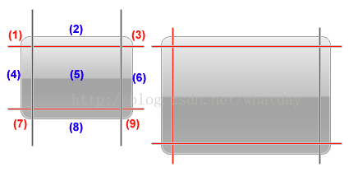 Scale9的含义 它是使用网格将图像划分为9个区域，如图2所示，我用数字1-9标出了对应的区域，其中标红色的区域是不需要缩放的，而标蓝色的区域则是需要缩放的区域。 图2 对图片使用Scale9技术进行缩放 当这张图片被放大，依据Scale9的定义，区域1，3，7，9需要保持原有的尺寸（通过对比左侧和右侧的图像可以发现这一点），而其它区域则需要依据一定的规则改变自己的尺寸： 区域2，当图片放大，本区域宽度增加，高度保持不变 区域4，当图片放大，本区域高度增加，宽度保持不变 区域5，当图片放大，本区域宽度和高度都增加 区域6，当图片放大，本区域高度增加，宽度保持不变（规则与区域4一致） 区域8，当图片放大，本区域宽度增加，高度保持不变（规则与区域2一致） 对于区域5，我们在做外观设计的时候要重点注意，这个区域不要放置复杂图形，对于单色或简单渐变色而言，一定程度的放大是可以接受的，但如果是复杂图形，那么放大所产生的失真是非常明显的（当然如果是矢量图形，就不会有这个问题，但矢量图形对于CPU有较大的计算消耗，通常在性能敏感型的Flex应用中我们尽量使用位图皮肤）。

富文本格式： // 考虑到在xml编辑器中使用<>符号不方便，可以使用{}符号代替 // 支持标签嵌套（如<l><b>text</b></l>），但是交叉嵌套是应该避免的（如<l><b>text</l></b>） // The string formatter supports a kind of "mini-html" that consists of various short tags: // Bold: <b>text</b> // Color: <c #xxxxxx>text</c> where x = RGB in hex // Font: <f x>text</f> where x = font id // Italic: <i>text</i> // Image: <i x y z> where x = image name and y = imagelist num and z(optional) = imagelist id // Link: <a x>text</a> where x(optional) = link content, normal like app:notepad or http:www.xxx.com // NewLine <n> // Paragraph: <p x>text</p> where x = extra pixels indent in p // Raw Text: <r>text</r> // Selected: <s>text</s> // Underline: <u>text</u> // X Indent: <x i> where i = hor indent in pixels // Y Indent: <y i> where i = ver indent in pixels

